ABRIL 2023
Av. Winston Churchill No. 75
Edificio “J. F. Martínez”, 3er. Piso, Piantini
Santo Domingo, República Dominicana
Teléfono: 809-732-0363
E-Mail: ajimenez@sgn.gob.do
Web Site: www.sgn.gob.do
RNC: 430098329
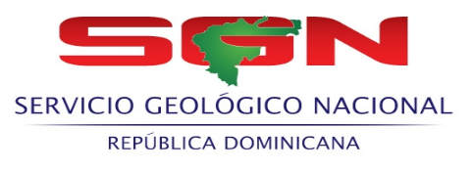 SERVICIO GEOLOGICO NACIONAL

RELACION DE COMPRAS POR DEBAJO DEL UMBRAL - ABRIL- 2023
Codigo del Proceso | Fecha del Proceso | DESCRIPCIÓN | Adjudicatario | Monto adjudicado RD$
SGN-UC-CD-2023-0012 | 2023-04-03 | ADQUISICIÓN DE BANDERAS NACIONALES E INTERNACIONALES, PARA SER USADA EN LA ASAMBLEA GENERAL ORDINARIA XXXIII, DE LA ASOCIACIÓN DE SERVICIO DE GEOLOGÍA Y MINERÍA IBEROAMERICANOS (ASGMI), PNUMA (PROGRAMAS NACIONES UNIDAS MEDIO AMBIENTE | Banderas Del Mundo, SRL | 61,773.00
SGN-UC-CD-2023-0013 | 2023-04-28 | SERVICIO DE ALMUERZO TIPO BUFFET, PARA EL PERSONAL QUE PARTICIPARA EN LA CHARLA CONFERENCIAL SOBRE MOTIVACIONAL EN GESTION DE DESEMPEÑO, CON MOTIVO AL DIA DEL TRABAJADOR. | Jardín Ilusiones, SRL | 85,373.00

TOTAL: |  |  |  | 147,146.00

 |  | Lic. Fernando Gonzalez Sanchez
 |  | Enc. Dpto. Administrativo Financiero

